Z-escores
Z-escores
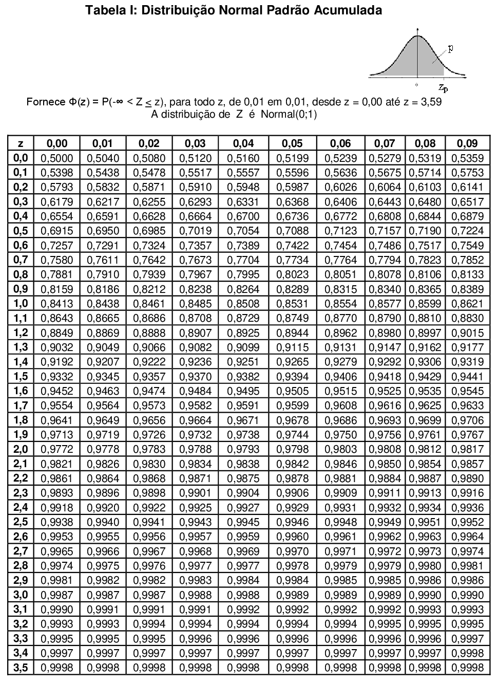

$$z=\frac{Valor−média}{Desvio padrão}$$
Exemplo
1. | Encontrar a área acumulada que corresponde a z-escore de 1,15.
 | Resposta: | 0.87492806436

2. | Encontrar a área acumulada que corresponde a z-escore de -0,24.
 | Respota: | Pela tabela = | 0.4052
 |  | Pelo Excel = | 0.4051651283

